关系图
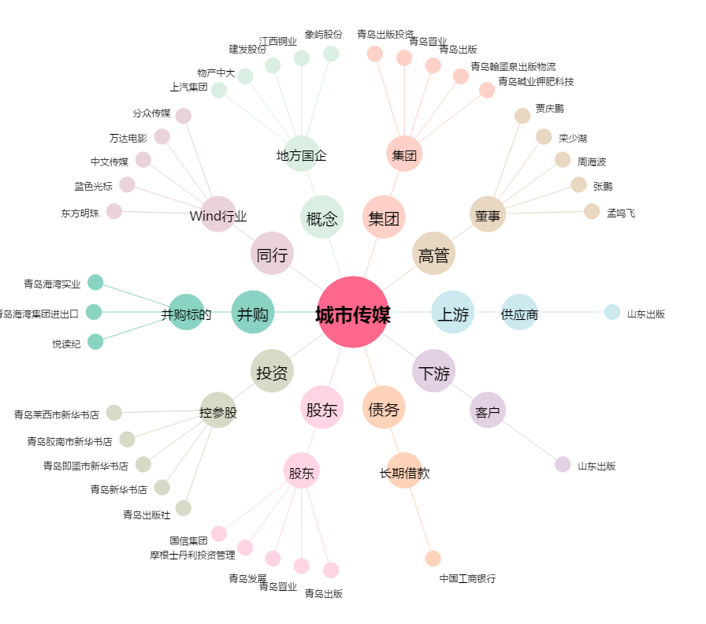
城市传媒[600229.SH] - 关系概览图

